Dados
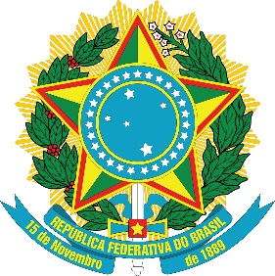
Ministério da Saúde
Secretaria de Ciência, Tecnologia, Inovação e Complexo da Saúde - SECTICS
Departamento de Assistência Farmacêutica e Insumos Estratégicos - DAF

Status parcial transmissão de dados QualifarSUS
Ciclo de referência: 1º de 2025
Data de extração dos dados: 07/01/2025

Cód. IBGE | Município | UF | Data habilitação QualifarSUS | Nov-24 | Dec-24 | Jan-25
...

